Приборы
ООО "ИПРо" (Инженерно-Производственное объединение )

г.Рязань ул.Зубковой д.8А территория завода "Точинвест"
тел/факс. (4912) 77-79-41
тел/факс. (499) 703-14-34
тел. 8(800)100-29-61 (звонок по России бесплатный)
www.ipro-gsm.ru
e-mail: 996284@mail.ru
Skype: ooo_ipro

Наименование продукции |  |  | Цена
 |  |  | розничная
 |  |  | Розничная от 1-2 шт
GSM Информатор Часовой-1М 3х4 | 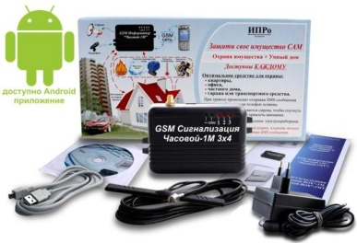 | Простая GSM Сигнализация для дома, дачи, офиса. Используется для охраны, дистанционного управления электрическими устройствами.Блок питания в комплекте, прибор сам заряжает аккумулятор. | 4850
GSM Информатор Часовой-1МТ 3х4 | 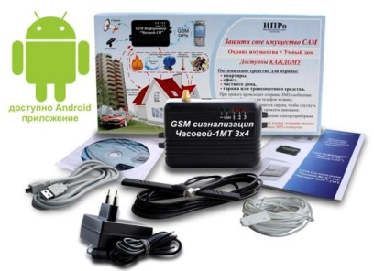 | Простая GSM Сигнализация для дома, дачи, офиса. Используется для охраны, дистанционного управления электрическими устройствами,контроля за температурой и управления нагревательными приборами.Блок питания в комплекте, прибор сам заряжает аккумулятор. | 4990
GSM Информатор Часовой-1М-BOX 3х4 | 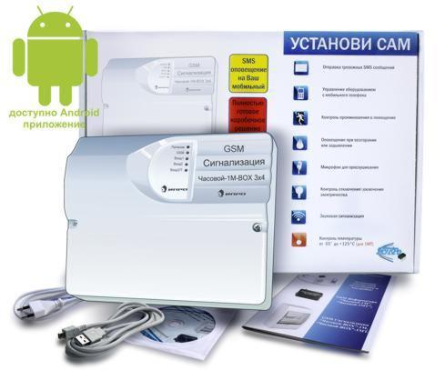 | Подходит для охраны квартиры, гаража или небольшого загородного дома. Прибор выполнен в корпусе с блоком питания и местом под аккумулятор. Все необходимые датчики приобретаются отдельно. | 6250
GSM Информатор Часовой-1МТ-BOX 3х4 | 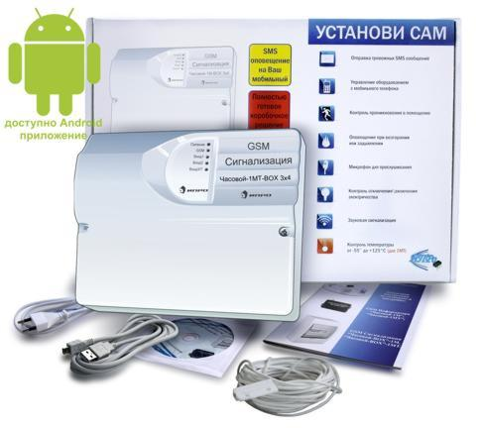 | Подходит для охраны квартиры, гаража или небольшого загородного дома, а так же контроля за температурой в помещении. Термодатчик в комплекте.Прибор выполнен в корпусе с блоком питания и местом под аккумулятор. Все необходимые датчики приобретаются отдельно. | 6550
GSM Информатор Часовой-1МТ-ВОХ 3х4 (Для котла) | 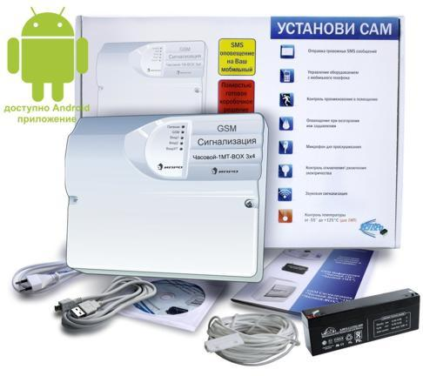 | Полностью готовое решение для:- контроля за температурой;- контроля за напряжением;- Управления котлом с мобильного телефона;- можно подключать доп. датчики для охраны или контроля за различными ситуациями. Аккумулятор в комплекте. Настройка прибора всего одним SMS сообщением. | 6760
GSM Информатор Часовой-1М-BOX 3х4 (комплект с аккумулятором) |  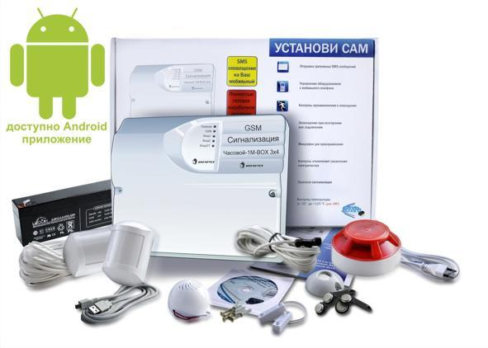 | Полностью готовое решение для охраны квартиры, гаража или небольшого загородного дома. В комплекте есть все необходимые датчики. Настраевается за 5 минут одним SMS сообщением | 7916
GSM Информатор Часовой-1МТ-BOX 3х4 (комплект с аккумулятором) | 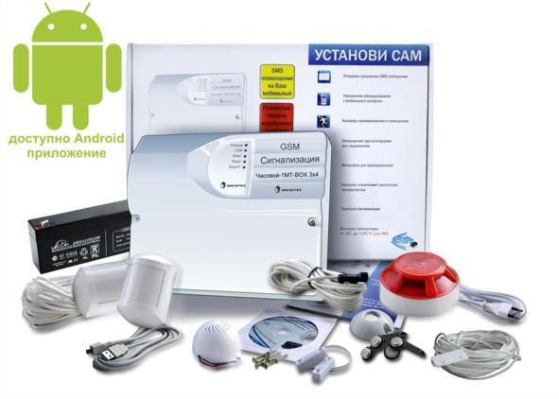 | Полностью готовое решение для охраны квартиры, гаража или небольшого загородного дома, а также для контроля и управления температурой в помещении. В комплекте есть все необходимые датчики. Настраивается за 5 минут одним SMS сообщением | 8200
GSM Сигнализация "Часовой-8х8-RF" | 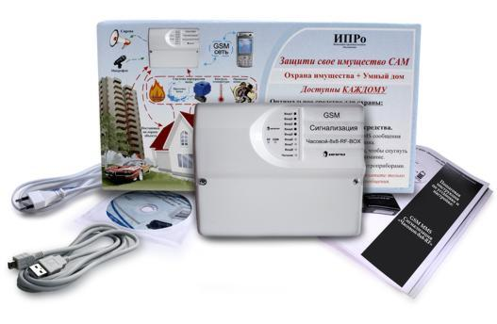 | Прибор предназначен для охраны дома, контроля за температурой, АУДИО контроля за объектом. У прибора большие возможности и гибкая настройка, что позволяет строить как системы охраны, так и систему умного дома. Это упрощенная версия прибора 3G MMS Сигнализация Часовой-8х8-RF-BOX, не поддерживает работу с фото и видео.Работает как с проводными, так и с радиоканальными датчиками, которые преобретаются отдельно. | 7100
GSM Сигнализация "Часовой-8х8-RF" Комплект Радиоканальный | 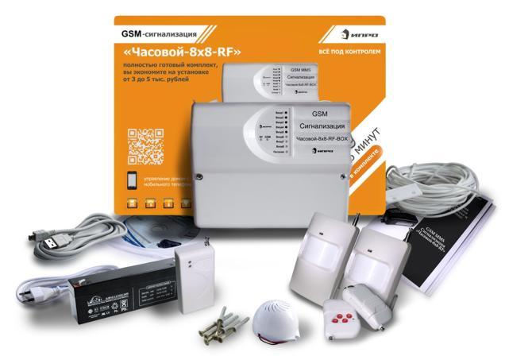 | Полностью готовое решение для: охраны дома, контроля за температурой, АУДИО контроля за объектом. У прибора большие возможности и гибкая настройка, что позволяет строить как системы охраны, так и систему умного дома. Это упрощенная версия прибора 3G MMS Сигнализация Часовой-8х8-RF-BOX, не поддерживает работу с фото и видео.Работает как с проводными, так и с радиоканальными датчиками. Комплект настраивается одним SMS сообщением за 5 минут | 9950
3G MMS Сигнализация "Часовой-8х8-RF" | 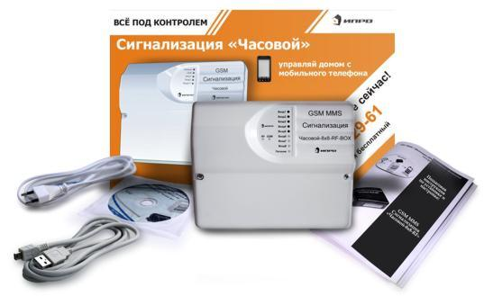 | Прибор для контроля за температурой, ФОТО, ВИДЕО и АУДИО контроля за объектом.Работает как с проводными, так и с радиоканальными датчиками. К прибору можно подключить до 6 видеокамер и запрашивать фото с любой камеры. Просматривать видео с 6 видеокамер с помощью видеозвонка. Прибор продается без датчиков, необходимые датчики докупаются под ваши задичи | 11250
3G MMS Сигнализация "Часовой-8х8-RF" Комплект Радиоканальный | 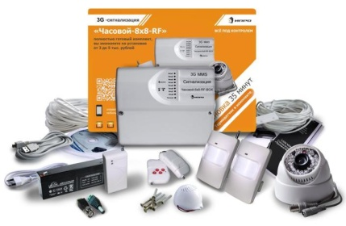 | Полностью готовое решение для: охраны дома, контроля за температурой, ФОТО, ВИДЕО и АУДИО контроля за объектом. У прибора большие возможности и гибкая настройка, что позволяет строить как системы охраны, так и систему умного дома. Работает как с проводными, так и с радиоканальными датчиками.В комплект входят необходимые датчики и видеокамера. Комплект настраивается одним SMS сообщением за 5 минут. | 15200

Блок Реле БР-12/02 |  | Релейный блок предназначен для: включения/отключения силовых исполнительных устройств с нагрузкой до 220В 10А (2,2КВт) (лампы, сирены, видеокамеры, электрозамки, управление электро-нагревателями и др.) В блоке 2 силовых реле | 360
Блок Реле БР-12/06 |  | Релейный блок предназначен для: включения/отключения силовых исполнительных устройств с нагрузкой до 220В 10А (2,2КВт) (лампы, сирены, видеокамеры, электрозамки, управление электро-нагревателями и др.) В блоке 6 силовых реле | 990

